FRONTESPIZIO
Dipartimento di Ingegneria |  |  | Anno 2021
Indirizzo Via Saragat 1
Direttore prof. Marco Franchini

 |  | Fotografia al 2020
 |  |  |  |  | Organigramma del dipartimento di ingegneria

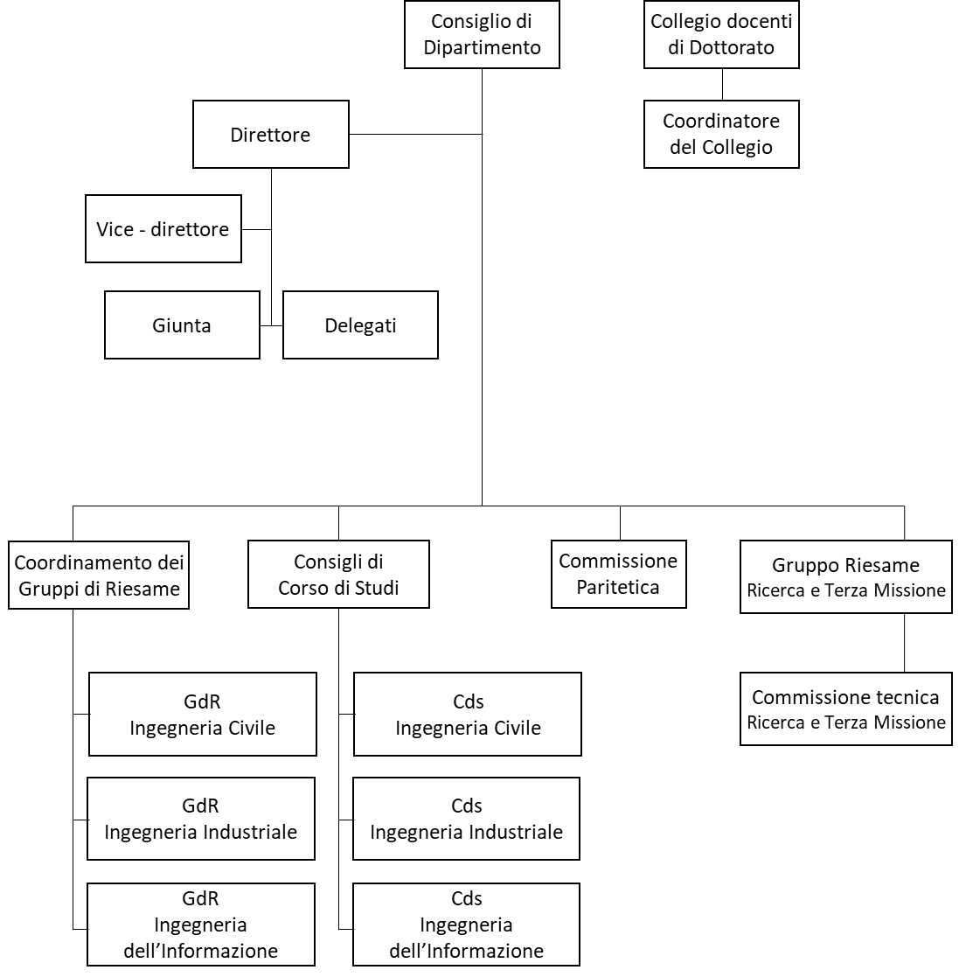

N° Invited Speaker interni ed esterni: 11
N° Corsi di Studio: 7+3 interateneo
N° Tirocini curriculari: 94
N° complessivo studenti: 1915
AMMINISTRAZIONE
N° Laboratori di ricerca: 27
N° Grandi attrezzature: 16
N° Linee di ricerca: 24
N° Pubblicazioni 2020: 203

N° ordini: 112
N° missioni: 291

N° Eventi di Public Engagement: 56
N° Spin-Off operative: 2
N° contratti di ricerca commissionata: 19
N° corsi di formazione continua: 18

 | Personale tecnico amministrativo |  |  |  | Personale docente e di ricerca

 |  |  |  | o Direttore
o Coordinatore meta struttura DFST-INGE |  |  |  | o Vicedirettore
o Segretario amministrativo |  |  |  | o 18 ordinari
o 4 componenti amministrativi |  |  |  | o 28 associati
o 6 componenti tecnici di laboratorio |  |  |  | o 5 RTI
 |  |  |  | o 3 RTDb
 |  |  |  | o 7 RTDa
 |  |  |  | o 40 assegnisti
 |  |  |  | o 9 dottorandi (XXXVI Ciclo)

